FCP展示会・商談会シート
ＦＣＰ展示会・商談会シート |  |  |  |  | 記入日 |  |  |  | 年 |  |  |  |  |  | ■ 出展企業紹介

 |  |  |  |  |  |  | 月 |  | 日 |  |  |  |  |  | 出展企業名 |  | 栃酪乳業株式会社

 |  |  |  |  |  |  |  |  |  |  | 第３.1版
■ 商品特性と取引条件 |  |  |  |  |  |  |  |  |  |  |  |  |  |  | 年間売上高 |  |  |  | 従業員数 （社員○名、パート○名など） | 61名

商品名 | トマトミルクレモン |  |  |  |  |  |  |  |  |  |  |  |  |  | 代表者氏名 |  | 代表取締役社長 石川 正美 |  |  | 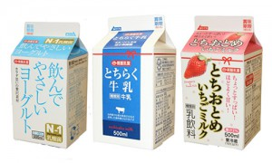 写真

 |  |  |  |  |  |  |  |  |  |  |  |  |  |  | メッセージ |  | 牛乳製造・販売部門である栃酪乳業株式会社は、牛乳・乳飲料を製造販売する会社として「安全で、安心な、美味しい牛乳をお客様に」をモットーに日々努力しております。
提供可能時期 （最もおいしい時期を（ ）内に記載） |  |  | （通年） | 賞味期限／消費期限 |  |  |  | 賞味期限 |  | 賞味期限 Ｄ＋１４日 |  | 消費期限

主原料産地 （漁獲場所等） | 牛乳:栃木県、トマト:トルコ |  |  | JANコード （13桁もしくは８桁） |  |  |  | 4904025261940

内容量 | 1000ml |  |  | 希望小売価格 |  |  |  | 税抜 |  | ¥208 |  | 税込（切捨） |  | ¥208
 |  |  |  |  |  |  |  |  |  |  |  | 税率
1ケースあたり入数 | 12本 |  |  | 保存温度帯 |  |  |  |  |  |  |  |  |  |  | ホームページ |  | http://www.tochiraku.jp

発注リードタイム | ＬＴ２ |  |  | 販売エリアの制限 |  |  |  | ◯ 無 ◯ 有→ |  |  |  |  |  |  | 会社所在地 | 〒 | 321-0985 | 宇都宮市東町７６番地

最大・最小ケース納品単位 （◎ケース／日 など単位も記載） | 最大 | 最小 | 4本 | ケースサイズ（重量） |  |  |  | 縦(㌢) × 横(㌢) × 高さ(㌢） |  |  |  |  |  | 重量（㌔） | 工場等所在地 | 〒
 |  |  |  |  |  |  |  | 26.0 |  | 34.0 |  | 27.0 |  | 13.9
認証等 （商品・工場・農場等） | □有機JAS □ISO ※ □HACCP ※ □農業生産工程管理(GAP) ※ |  |  |  |  |  |  |  |  |  |  |  |  |  | 担当者 |  |  |  | E - m a i l | nyugyou@tochiraku.or.jp

 | □その他(右に記入→) |  |  |  |  |  |  |  |  |  |  |  |  |  | T E L |  | 028-663-4516 |  | F A X | 028-662-3576
 | ※印のものは、具体的な取得内容を記載 →

ターゲット | 売り先 | □外食 □中食 □商社・卸売 □メーカー □スーパーマーケット □百貨店 □その他小売 □ホテル・宴会・レジャー （□業務用対応可能 □ギフト対応可能 ） □その他 （右に記入→） |  |  |  |  |  |  |  |  |  |  |  |  | ■ 生産・製造工程アピールポイント ※農産品の場合は栽培面積・年間収穫量なども記載

 | お客様 （性別・年齢層など）

利用シーン （利用方法・おすすめレシピ等） | 乳脂肪分によってトマトに含まれるリコピンが吸収されやすくなると言われており、さらに、牛乳のカルシウムも摂取出来るので、毎日飲むことをお勧めします。

商品特徴 | ①トマトに牛乳とレモンを入れることにより、トマトジュースより飲みやすく仕上げました。 ②レモンのクエン酸を加えることで、さっぱりと夏場にゴクゴク飲めます。 ③パッケージを赤にしたことで、乳飲料売場で存在感を出すことが出来ます。

 |  |  |  |  |  |  |  |  |  |  |  |  |  |  | 写 真
 |  |  |  |  |  |  |  |  |  |  |  |  |  |  | 写真 |  |  | 写真 |  | 写真
■ 商品写真

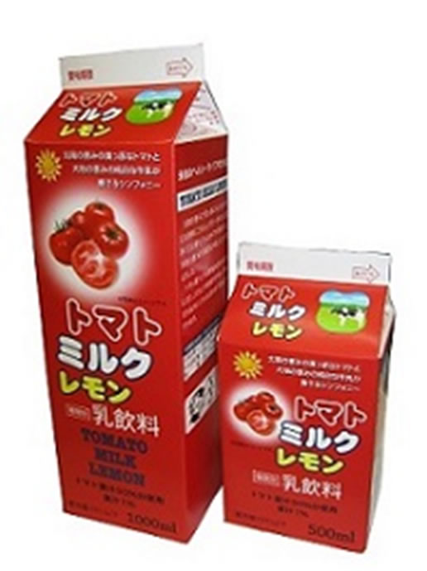 写真 商品の全体がわかる写真を貼付 |  |  |  | 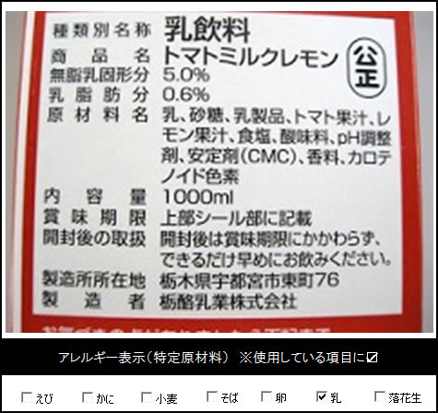 一括表示 （現物の写真を字が読めるように画像で貼付）

 |  |  |  |  |  |  |  |  |  |  |  |  |  |  | ■ 品質管理情報

 |  |  |  |  |  |  |  |  |  |  |  |  |  |  | 商品検査の有無 |  | ◯ 無 ● 有→具体的に | 外観チェック（製品の状態、賞味期限確認等）、微生物検査（大腸菌群等）、理化学検査（比重、アルコール、脂肪分等）

 |  |  |  |  |  |  |  |  |  |  |  |  |  |  | 衛生管理への取組 |  | 生産・製造 工程の管理 | 原料受入、殺菌、充填、検査、出荷まで日報や確認用紙等に記録を保管し、製造・品質で問題があった場合トレサビリティが行なえる。通常時でも履歴を使用し生産や品質の向上に役立てている。

 |  |  |  | ア レ ル ギ ー 表 示 （ 特 定 原 材 料 ） ※使用している項目には☑が入っています。 |  |  |  |  |  |  |  |  |  |  |  |  | 従業員の管理 | 毎日の健康状態の自己申告、年一回の健康診断、５Sの徹底

 |  |  |  | 表示義務有 |  | □えび □かに □小麦 □そば □卵 □乳 □落花生
 |  |  |  |  |  |  |  |  |  |  |  |  |  |  |  |  | 施設設備の管理 | 定期的なメンテナンスの実施、記録の保管
 |  |  |  | 表示を奨励 （任意表示） |  | □あわび □いか □いくら □オレンジ □カシューナッツ □キウイフルーツ □牛肉 □くるみ □ごま □さけ □さば □大豆 □鶏肉 □バナナ □豚肉 □まつたけ □もも □やまいも □りんご □ゼラチン □アーモンド

 |  |  |  |  |  |  |  |  |  |  |  |  |  |  | 危 機 管 理 体 制 |  | 担当者連絡先 | 担当者名または 担当部署名 | 営業部長 | 連絡先 | 028-663-4516

 |  |  |  | 備考 |  | （当商品以外にアレルゲンを扱っている場合はその旨を記入） |  |  |  |  |  |  |  |  |  |  | 危機管理に関する対応や生産物賠償責任保険(PL保険)の加入など | 緊急連絡網、日報やチャート紙、チェック用紙

※今後ＦＣＰ事務局がシート普及拡大のためにセミナー等で掲載内容の紹介を行うことについて 右欄に○をして下さい。（無記入の場合は紹介しません。） |  |  |  |  |  |  |  |  |  |  |  |  | 承諾 ・ 拒否 |  | このシートは農林水産省フード・コミュニケーション・プロジェクト（FCP）により、作成されました。詳しくはhttp://www.maff.go.jp/j/shokusan/fcp/index.htmlをご覧下さい。

